BOM
级别 | 项目号 | 零件号 | 文档预览 | 模块 | 数量 | 类别 | 质量/g | 总质量/g | 单价/元 | 小计/元 | 备注 | 供应商 | 采购链接
1级 | 1 | 00-底盘 |  |  | 1 | 组件
2级 | 1.1 | 底盘 |  | 底盘模块 | 1 | 3D打印 | 290 | 290
2级 | 1.2 | DM_4340_电机_3D20 240116 |  | 电机模块 | 4 | 成品模块 | 300 | 1200 | 599 | 2396 |  | 达妙科技企业店 | MIT驱动无刷伺服械臂机器人达妙科技关节电机FOCGM43减速双编码器-淘宝网 (taobao.com)
2级 | 1.3 | 电池盒 |  | 电池模块 | 1 | 组件
3级 | 1.3.1 | 电池盒下板 |  | 电池模块 | 1 | 组件
4级 | 1.3.1.1 | 电池盒下板 |  | 电池模块 | 1 | 3D打印 | 13 | 13
4级 | 1.3.1.2 | 电池6S |  | 电池模块 | 1 | 成品模块 | 438 | 438 | 155 | 155 |  | 浩航模型 | https://item.taobao.com/item.htm?id=679306961701&spm=a1z09.2.0.0.67002e8djsrWfk
4级 | 1.3.1.3 | 尼龙柱-3_2-5- 25mm |  | 电池模块 | 8 | 标准件 | 0.75 | 6 | 0.14 | 1.12 | 2.8/20PCS | 汇成丰旗舰店 | 尼龙柱M2M2.5M3M4六角塑料螺柱双通螺母柱绝缘间隔离塑胶支撑柱-tmall.com天猫
4级 | 1.3.1.4 | GB T 70.1 - 2008 M3螺丝-35 |  | 电池模块 | 8 | 标准件 | 2.12 | 16.96 | 0.13 | 1.04 | 6.5/50PCS | 添瑞旗舰店 | 12.9级半牙杯头圆柱头内六角螺丝M3M4M5*30*35*40*45x50x55/60/65-tmall.com天猫
3级 | 1.3.2 | 电池盒盒上板 |  | 电池模块 | 1 | 组件
4级 | 1.3.2.1 | 电池盒上板 |  | 电池模块 | 1 | 3D打印 | 10 | 10
4级 | 1.3.2.2 | 壳体 |  | 电池模块 | 1 | 组件
5级 | 1.3.2.2.1 | 下壳 |  | 电池模块 | 1 | 3D打印 | 4 | 4
5级 | 1.3.2.2.2 | 上壳-1 |  | 电池模块 | 1 | 3D打印 | 3 | 3
5级 | 1.3.2.2.3 | CTRBOARD- H7_V1_0-240112_1_1 |  | 电池模块 | 1 | 成品模块 | 19 | 19 | 199 | 199 |  | 达妙科技企业店 | 达妙STM32开发板H723 DM-MC02机器人轮足控制板机械臂板载BMI088-淘宝网 (taobao.com)
4级 | 1.3.2.3 | GB T 6172.2 - 2016 M3螺母 |  | 电池模块 | 8 | 标准件 | 0.74 | 5.92 | 0.095 | 0.76 | 1.9/20PCS | 添瑞旗舰店 | 304/316不锈钢尼龙防松螺母 六角锁紧螺帽M2M3M4M5M8M10M12M16M20-tmall.com天猫
4级 | 1.3.2.4 | GB T 70.1 - 2008 M2_5螺丝-20 |  | 电池模块 | 4 | 标准件 | 0.83 | 3.32 | 0.074 | 0.296 | 3.7/50PCS | 添瑞旗舰店 | 12.9高强度圆柱头内六角螺丝栓加长M2.5M3M4M5*15*16*18*20*22/25-tmall.com天猫
4级 | 1.3.2.5 | GB T 6172.2 - 2016 M2_5螺母 |  | 电池模块 | 4 | 标准件 | 0.57 | 2.28 | 0.247 | 0.988 | 2.47/10PCS | 添瑞旗舰店 | 304/316不锈钢尼龙防松螺母 六角锁紧螺帽M2M3M4M5M8M10M12M16M20-tmall.com天猫
3级 | 1.3.3 | GB T 70.1 - 2008 M3螺丝-15 |  | 电池模块 | 4 | 标准件 | 1.13 | 4.52 | 0.037 | 0.148 | 3.7/100PCS | 添瑞旗舰店 | 12.9高强度圆柱头内六角螺丝栓加长M2.5M3M4M5*15*16*18*20*22/25-tmall.com天猫
2级 | 1.4 | GB T 70.1 - 2008 M3螺丝-12 |  | 底盘模块 | 28 | 标准件 | 1.2 | 33.6 | 0.0607 | 1.6996 | 6.07/100PCS | 添瑞旗舰店 | 12.9高强度圆柱头内六角螺丝栓加长M2.5M3M4M5*15*16*18*20*22/25-tmall.com天猫
2级 | 1.5 | GB T 6172.2 - 2016 M3螺母 |  | 底盘模块 | 4 | 标准件 | 0.74 | 2.96 | 0.095 | 0.38 | 1.9/20PCS | 添瑞旗舰店 | 304/316不锈钢尼龙防松螺母 六角锁紧螺帽M2M3M4M5M8M10M12M16M20-tmall.com天猫
2级 | 1.6 | ROBOMASTER中心板- STEP |  | 底盘模块 | 1 | 成品模块 |  | 0 | 95 | 95 | 已停售，链接为2代中心板 | 萝马集市 | https://item.taobao.com/item.htm?id=616219514590&spm=a1z10.3-c.w4002-21055795764.9.291e44c7z4SSBn
2级 | 1.7 | 挡块-1 |  | 底盘模块 | 2 | 3D打印 | 8 | 16
2级 | 1.8 | 挡块-2 |  | 底盘模块 | 2 | 3D打印 | 7 | 14
1级 | 2 | 轮足 |  |  | 2 | 组件
2级 | 2.1 | 电机-轮 |  | 轮组模块 | 2 | 组件
3级 | 2.1.1 | 5X2实心轮胎 |  | 轮组模块 | 2 | 成品模块 | 184 | 368 | 30 | 60 |  | 力克电动滑板车配件仓 | https://item.taobao.com/item.htm?abbucket=3&id=656786735880&ns=1&skuId=5037574378818&spm=a21n57.1.0.0.3858523ctc6wDS
3级 | 2.1.2 | 轮毂打印件-内圈 |  | 轮组模块 | 2 | 3D打印 | 45 | 90
3级 | 2.1.3 | 6215_轮毂电机3D模型 20230511 |  | 轮组模块 | 2 | 成品模块 |  | 0 | 299 | 598 |  | 达妙科技企业店 | 无刷直流电机达妙科技轮毂电机DMH6215直驱电机带驱动编码器-淘宝网 (taobao.com)
3级 | 2.1.4 | 轮毂打印垫片 |  | 轮组模块 | 2 | 3D打印 | 5 | 10
3级 | 2.1.5 | 轮毂打印件-上盖片 |  | 轮组模块 | 2 | 3D打印 | 27 | 54
3级 | 2.1.6 | 轮毂打印件-下盖片 |  | 轮组模块 | 2 | 3D打印 | 14 | 28
3级 | 2.1.7 | 杯头螺丝_m3_40 |  | 轮组模块 | 12 | 标准件 | 2.12 | 25.44 | 0.15 | 1.8 | 7.5/50PCS | 添瑞旗舰店 | 12.9高强度圆柱头内六角螺丝栓加长M2.5M3M4M5*15*16*18*20*22/25-tmall.com天猫
3级 | 2.1.8 | m3螺母 |  | 轮组模块 | 12 | 标准件 | 0.74 | 8.88 | 0.095 | 1.14 | 1.9/20PCS | 添瑞旗舰店 | 304/316不锈钢尼龙防松螺母 六角锁紧螺帽M2M3M4M5M8M10M12M16M20-tmall.com天猫
3级 | 2.1.9 | 沉头螺丝_m3_10 |  | 轮组模块 | 12 | 标准件 | 0.72 | 8.64 | 0.0199 | 0.2388 | 1.99/100PCS | 添瑞旗舰店 | M2M2.5M3 铁镀黑色KM十字槽沉头螺丝钉 碳钢平头机牙电子小螺丝钉-tmall.com天猫
2级 | 2.2 | 轮腿组1 |  | 轮腿模块 | 1 | 组件
3级 | 2.2.1 | 连杆1 |  | 轮腿模块 | 2 | 3D打印 | 29 | 58
3级 | 2.2.2 | 5-13-4法兰轴承 |  | 轮腿模块 | 5 | 标准件 | 10 | 50 | 0.9 | 4.5 |  | 日环轴承 | https://item.taobao.com/item.htm?spm=a1z09.2.0.0.251f2e8dF65WBz&id=644048426609&_u=t3df12cbefd8
3级 | 2.2.3 | 垫片-M5-8-0_5 |  | 轮腿模块 | 3 | 标准件 | 0.2 | 0.6 | 0.0976 | 0.2928 | 4.88/150PCS | 添瑞旗舰店 | 添瑞304不锈钢平垫片加大垫圈加厚螺丝介子金属垫圈M2M3M4M5M6M8-tmall.com天猫
3级 | 2.2.4 | 连杆3 |  | 轮腿模块 | 2 | 3D打印 | 19 | 38
3级 | 2.2.5 | GB T 70.1 - 2008 M3螺丝-25 |  | 轮腿模块 | 18 | 标准件 | 1.3 | 23.4 | 0.0882 | 1.5876 | 4.41/50PCS | 添瑞旗舰店 | 12.9高强度圆柱头内六角螺丝栓加长M2.5M3M4M5*15*16*18*20*22/25-tmall.com天猫
3级 | 2.2.6 | 支撑轮 |  | 轮腿模块 | 2 | 3D打印 | 5 | 10
3级 | 2.2.7 | GB T 70.1 - 2008 M5螺丝-30 |  | 轮腿模块 | 1 | 标准件 | 4.79 | 4.79 | 0.125 | 0.125 | 6.25/50PCS | 添瑞旗舰店 | 12.9级半牙杯头圆柱头内六角螺丝M3M4M5*30*35*40*45x50x55/60/65-tmall.com天猫
3级 | 2.3.8 | GB T 70.1 - 2008 M5螺丝-20 |  | 轮腿模块 | 2 | 标准件 | 4.35 | 8.7 | 0.2085 | 0.417 | 4.17/20PCS | 添瑞旗舰店 | 12.9高强度圆柱头内六角螺丝栓加长M2.5M3M4M5*15*16*18*20*22/25-tmall.com天猫
3级 | 2.2.9 | GB T 6172.2 - 2016 M5螺母 |  | 轮腿模块 | 2 | 标准件 | 1.18 | 2.36 | 0.1235 | 0.247 | 2.47/20PCS | 添瑞旗舰店 | 304/316不锈钢尼龙防松螺母 六角锁紧螺帽M2M3M4M5M8M10M12M16M20-tmall.com天猫
3级 | 2.2.9 | 电机连接打印件 |  | 轮腿模块 | 2 | 3D打印 | 14 | 28
2级 | 2.3 | 轮腿组2 |  | 轮腿模块 | 1 | 组件
3级 | 2.3.1 | 连杆2 |  | 轮腿模块 | 2 | 3D打印 | 24 | 48
3级 | 2.3.2 | 5-13-4法兰轴承 |  | 轮腿模块 | 5 | 标准件 | 10 | 50 | 0.9 | 4.5 |  | 日环轴承 | https://item.taobao.com/item.htm?spm=a1z09.2.0.0.251f2e8dF65WBz&id=644048426609&_u=t3df12cbefd8
3级 | 2.3.3 | 垫片-M5-8-0_5 |  | 轮腿模块 | 3 | 标准件 | 0.2 | 0.6 | 0.0976 | 0.2928 | 4.88/150PCS | 添瑞旗舰店 | 添瑞304不锈钢平垫片加大垫圈加厚螺丝介子金属垫圈M2M3M4M5M6M8-tmall.com天猫
3级 | 2.3.4 | 连杆4 |  | 轮腿模块 | 2 | 3D打印 | 19 | 38
3级 | 2.3.5 | 支撑轮 |  | 轮腿模块 | 2 | 3D打印 | 5 | 10
3级 | 2.3.6 | GB T 70.1 - 2008 M5螺丝-30 |  | 轮腿模块 | 1 | 标准件 | 4.79 | 4.79 | 0.125 | 0.125 | 6.25/50PCS | 添瑞旗舰店 | 12.9级半牙杯头圆柱头内六角螺丝M3M4M5*30*35*40*45x50x55/60/65-tmall.com天猫
3级 | 2.3.7 | GB T 6172.2 - 2016 M5螺母 |  | 轮腿模块 | 1 | 标准件 | 1.18 | 1.18 | 0.1235 | 0.1235 | 2.47/20PCS | 添瑞旗舰店 | 304/316不锈钢尼龙防松螺母 六角锁紧螺帽M2M3M4M5M8M10M12M16M20-tmall.com天猫
3级 | 2.3.8 | GB T 6172.2 - 2016 M5螺母 |  | 轮腿模块 | 2 | 标准件 | 1.18 | 2.36 | 0.1235 | 0.247 | 2.47/20PCS | 添瑞旗舰店 | 304/316不锈钢尼龙防松螺母 六角锁紧螺帽M2M3M4M5M8M10M12M16M20-tmall.com天猫
3级 | 2.3.9 | GB T 70.1 - 2008 M3螺丝-10 |  | 轮腿模块 | 6 | 标准件 | 0.72 | 4.32 | 0.056 | 0.336 | 5.6/100PCS | 添瑞旗舰店 | 12.9高强度圆柱头内六角螺丝栓加长M2.5M3M4M5*15*16*18*20*22/25-tmall.com天猫
陪测 |  | PS2无线手柄 |  | 陪测模块 | 1 | 成品模块 |  | 0 | 26.8 | 26.8 | 其中运费5元 | 勤慧电子企业店 | PS2无线游戏手柄双振动8米距离智能小车机器人遥控器带接收器2.4G-淘宝网 (taobao.com)
陪测 |  | 航模电池充电器 | 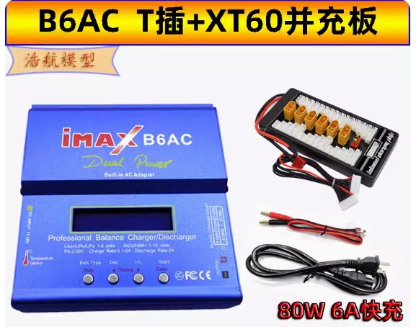 | 陪测模块 | 1 | 成品模块 |  | 0 | 98 | 98 | 多充可以买123元的版本 | 浩航模型 | B6AC平衡充电器多功能智能锂电池充电放电器80W 航模车模船模通用-淘宝网 (taobao.com)
陪测 |  | BB响 | 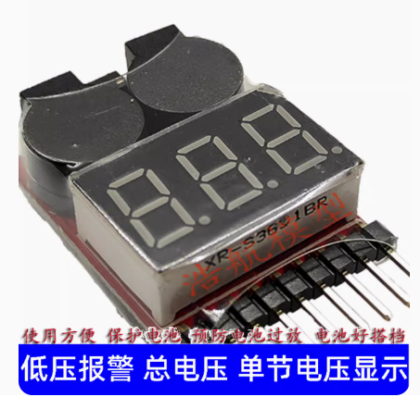 | 陪测模块 | 1 | 成品模块 | 9 | 9 | 6.5 | 6.5 |  | 浩航模型 | BB响低压报警器 锂电池测试仪蜂鸣器AOKBB响测电器1S-8S 电压显示-淘宝网 (taobao.com)
陪测 |  | 电子秤 | 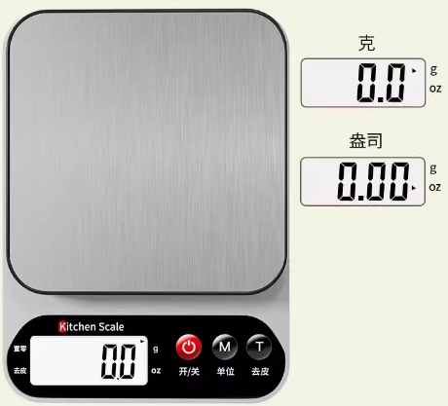 | 陪测模块 | 1 | 成品模块 |  | 0 | 8.2 | 8.2 |  | 天天特卖工厂店 | 商品详情 (tmall.com)
陪测 |  | CANDO |  | 陪测模块 | 1 | 成品模块 |  |  | 50 | 50 | 随电机一起买，价格50 | 达妙科技企业店 | MIT驱动无刷伺服械臂机器人达妙科技关节电机FOCGM43减速双编码器-淘宝网 (taobao.com)

层级
